PlantillaDiseñoETL
Inspirada en el trabajo realizado por el Grupo Krusty_Brand202214
 | Diseño ETL: WWImporters ETL Movimientos inventario

 | Proveedor |  | tipoTransaccion |  | Fecha |  | Hecho_Movimiento

proveedoresCopia, CategoriasProovedores, Personas
TiposTransaccion
MovimientosCopia
Fecha, Producto, Proveedor, Cliente, tipoTransaccion, MovimientosCopia
 | Fuente de datos: | 1. Extraer información de | Fuente de datos: | 1. Extraer información de | Fuente de datos: | 1. Extraer información de | Fuente de datos: | 1. Extraer información de
 | * proveedoresCopia, CategoriasProovedores, Personas |  | * TiposTransaccion |  | * MovimientosCopia |  | * Fecha
 |  |  |  |  |  |  | * Producto
 | Campos a incluir: |  | Campos a incluir: |  | Campos a incluir: |  | * Proveedor
 | * proveedoresCopia: |  | * TipoTransaccionID |  | * FechaTransaccion |  | * Cliente
 | ProveedorID, NombreProveedor, CategoriaProveedorID, PersonaContactoPrincipalID, DiasPago, CodigoPostal |  | *TipoTransaccionNombre |  |  |  | * tipoTransaccion
 |  | 2. Transformaciones |  | 2. Transformaciones |  | 2. Transformaciones | * MovimientosCopia
T1. Renombrar columnas de tablas:
Tabla proveedoresCopia: ProveedorID -> ID_Proveedor_T
NombreProveedor -> Nombre DiasPago -> Dias_pago CodigoPostal -> Codigo_postal
Tabla CategiriasProveedores: CategoriaProveedor -> Categoria
Tabla Personas:
NombreCompleto -> Contacto_principal
T1. Renombrar columnas :
TipoTransaccionID -> ID_Tipo_transaccion_T
TipoTransaccionNombre -> Tipo
T1. Cambiar el nombre de la columna FechaTransaccion por Fecha
 |  |  | Campos No incluidos: |  | Campos No incluidos:
 |  |  |  |  | * TransaccionProductoID, ProductoID, TipoTransaccionID, ClienteID, InvoiceID, ProveedorID, OrdenDeCompraID, Cantidad |  | Campos a incluir: | 2. Transformaciones
T1. Transformar el tupo de valor de la columna ProveedorID a entero
 |  |  |  |  |  |  | * Fecha: ID_Fecha
 | *CategoriasProovedor: |  |  |  |  |  | * Producto: ID_Producto
T2. Transformacion de Fechas que no cumplen el formato YYYY-MM-DD
 | CategoriaProveedorID, CategoriaProveedor |  |  |  |  |  | * Proveedor: ID_Proveedor_DWH
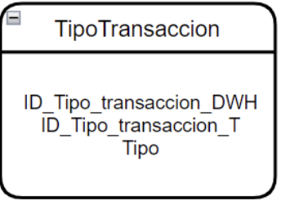
T2. Adicionar columna llamada ID_Tipo_transaccion_DWH y numerarla acorde con la cantidad de registros que existan
 |  |  |  |  |  |  | * Cliente: ID_Cliente_DWH
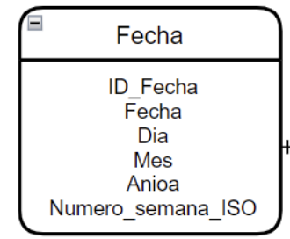
T2. Hacer Join entre tabla de Hechos_Movimiento y Fecha
 | *Personas: |  |  |  |  |  | * tipoTransaccion: ID_Tipo_transaccion_DWH
T3. Cambiar el tipo de dato de Fecha de STR a Date y crear una nueva columna llamada Fecha_convertida
 | ID_persona, NombreCompleto |  |  |  |  |  | * MovimientosCopia: ProductoID, TipoTransaccionID, ClienteID, ProveedorID, FechaTransaccion, Cantidad

T3. Hacer Join entre tabla de Hechos_Movimiento y Producto
T4. Crear columna ID_Fecha e insertar los valores en formato de numero YYYYMMDD
 | Campos No incluidos:
 | * proveedoresCopia:
 | PersonaContactoAlternoID, MetodoEntregaID, CiudadEntregaID, CiudadID, ReferenciaProveedor, NombreCuentaBanco, MarcaCuentaBanco, CodigoCuentaBanco, NumeroCuentaBaco, CodigoInternacionalBanco |  |  |  |  |  | Campos No incluidos:
 |  |  |  | 3. Carga de los datos |  |  | * Fecha: Fecha, Dia, Mes, Anioa, Numero_semana_ISO
 |  |  |  | Destino de los datos:
T5. Crear columnas Dia, Mes, Anioa, Numero_semana_ISO e insertar datos con base en la columna Fecha_convertida
T4. Hacer mapping de IDs de proveedores Transaccionales que se eliminaron por estar repetidos
 |  |  |  | * TipoTransaccion |  |  | * Producto: ID_Producto_T, NombreProducto, Marca, ID_Color, Necesita_refrigeracion, Dias_tiempo_entrega, Impuesto, PrecioUnitario, PrecioRecomendado
T2. Hacer join de tablas proveedoresCopia y CategoriasProovedor basado en CategoriaProveedorID
 |  |  |  | Campos a cargar:
 |  |  |  | * ID_Tipo_transaccion_DWH
 | *Personas: |  |  | *ID_Tipo_transaccion_T
T3. Hacer join de tablas resultado en T2 con tabla de Personas basado en PersonaContactoPrincipalID y ID_Persona
T5. Hacer Join entre tabla de Hechos_Movimiento y Proveedor, despues join con Cliente, y fnalmente join con TipoTransaccion
 | NombreFavorito, EsEmpleado, EsVendedor |  |  | *Tipo |  |  | * Proveedor: ID_Proveedor_T, Nombre, Categoria, Contacto_principal, Dias_pago, Codigo_postal

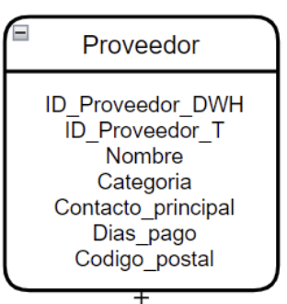
T4. Adicionar columna llamada ID_Proveedor_DWH y numerarla acorde con la cantidad de registros que existan
T6. Filtrar la tabla Hecho_Movimiento para dejar las columnas ID_Fecha, ID_Producto_DWH, ID_Proveedor_DWH, ID_Cliente_DWH, ID_Tipo_transaccion_DWH y Cantidad
 |  |  |  |  |  | 3. Carga de los datos
 |  |  |  |  |  | Destino de los datos: | * Cliente: ID_Cliente_T, Nombre, ClienteFactura, ID_Categoria ,ID_GrupoCompra, ID_CiudadEntrega , LimiteCredito, FechaAperturaCuenta, DiasPago
 |  |  |  |  |  | * Fecha

T5. Multiplicar por -1 dias de pago que sean negativos
 |  |  |  |  |  | Campos a cargar:
 |  |  |  |  |  | * ID_Fecha
 |  |  |  |  |  | * Fecha | * tipoTransaccion: ID_Tipo_transaccion_t, Tipo
T6. Para los datos de la columna del nombre de proveedor eliminar “Inc” o “Ltd” y quitar duplicados
 |  |  |  |  |  | * Dia
 |  |  |  |  |  | * Mes | * MovimientosCopia: TransaccionProductoID, ClienteID, ProveedorID
 |  |  |  |  |  | *Anioa |  | 3. Carga de los datos
 |  |  |  |  |  | * Numero_semana_ISO |  | Destino de los datos:
 |  |  |  |  |  |  |  | * Hecho_Movimiento

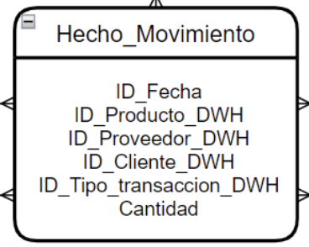
 |  |  |  |  |  |  |  | Campos a cargar:
 |  |  |  |  |  |  |  | * ID_Fecha, ID_Producto_DWH, ID_Proveedor_DWH, ID_Cliente_DWH, ID_Tipo_transaccion_DWH y Cantidad
 |  | 3. Carga de los datos
 |  | Destino de los datos:
 |  | * Proveedor

 |  | Campos a cargar:
 |  | * ID_Proveedor_DWH, ID_Proveedor_T , Nombre, Categoria, Contacto_principal, Dias_pago, Codigo_postal

Ejemplo


